2026-02-10
規制番号 名称 |  |  |  |  | 07-0029 |  | 引野交番前 |  |  |  | (UD-RTR) |  | 運 用 開始日時 |  | 2026-02-10 |  |  |  | 製造番号 |  | K0000016
 |  |  |  |  |  |  |  |  |  |  |  |  |  |  |  |  |  |  | 製造年月 |  | 2026-01-01
管制番号 名称 |  |  |  |  | 70029 |  | 引野交番前 |  |  |  | 1012号「版6」 |  |  |  | 0:25:00 |  |  | ～
 |  |  |  |  |  |  |  |  |  |  |  |  |  |  |  |  |  |  | メーカー |  | 日本信号 |  |  | Int№： | 1686
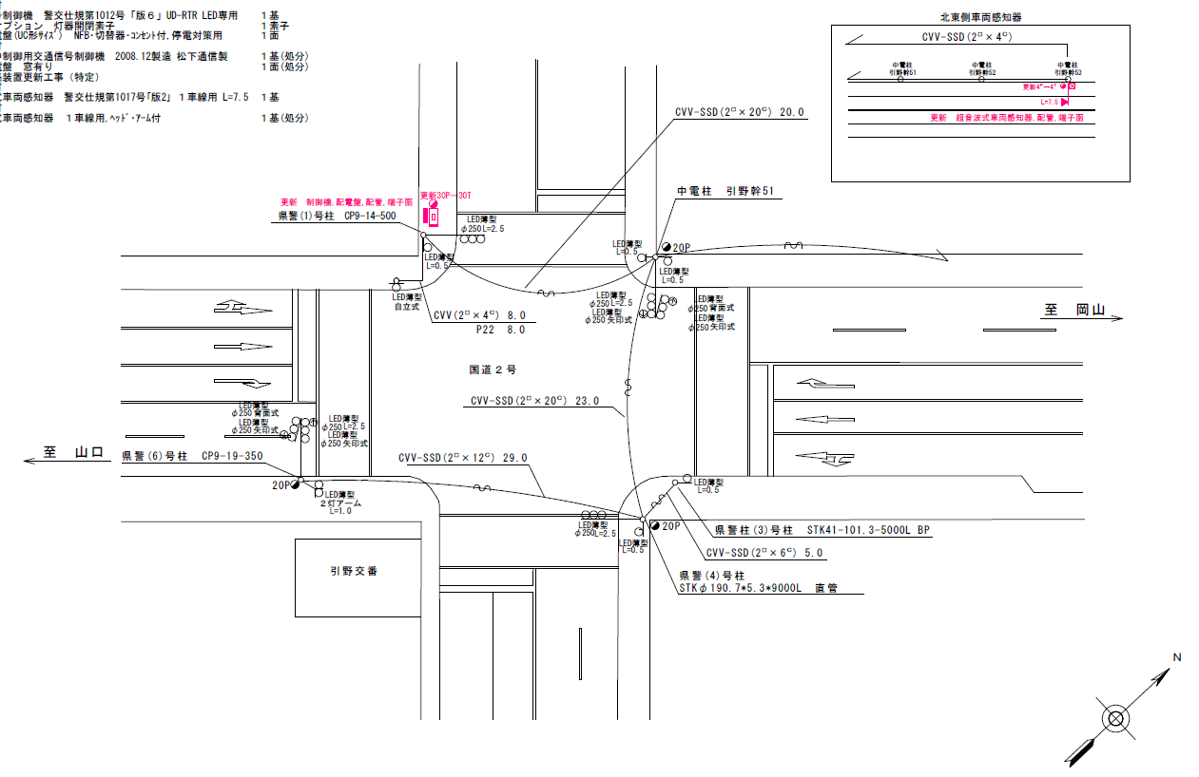
設計

32.8
38.3

ステータス機能
S3:閃光
 |  |  |  |  |  |  |  |  |  |  |  |  |  |  |  |  |  |  |  |  |  |  |  | 50 | 13.888888889 | 38.3 | 2.8
 |  |  |  |  |  |  |  |  |  |  |  |  |  |  |  |  |  |  |  |  |  |  |  | 40 | 11.111111111 | 32.8 | 3.0
ステップ番号 |  |  |  | 1 | 2 | 3 | 4 | 5 | 6 | 7 | 8 | 9 | 10 | 11 | 12 | 13 | 14 | 15 | 16 | 17 | 18 | 19 | 20
ステップ名称 |  |  |  | 1PG | 1PW | 1 G | 1 Y | 1A | 1 Y | 1 R | 2PG | 2PW | 2 G | 2 Y | 2 R
流 動 図
14.8m
14.3m
歩灯2
歩灯2
歩灯2
16.4m
16.4m
歩灯2
EC6680K+34001001
EC6680K-6293
PD1220A V4.03
１Ｐ |  | [ 1P ]
１ |  | [ 1V ]
１右矢 |  | [ 1A ]
２Ｐ |  | [ 2P ]
２ |  | [ 2V ]

ＰＵ |  |  |  | 109 |  |  |  | 109 |  |  | 109
ＰＬ | ( | 71秒 | ) | 15 | 6 | 6 | 3 | 5 | 2 | 3 | 17 | 6 | 2 | 3 | 3 |  |  |  |  |  |  |  |  | 110 | 94
保安秒時 | ( | 150秒 | ) | 89 | 6 | 6 | 3 | 6 | 2 | 3 | 21 | 6 | 2 | 3 | 3 |  |  |  |  |  |  |  |  | 150 | 129
最長時間（秒） |  |  |  | 110 | 110 | 110 | 10 | 110 | 10 | 10 | 110 | 110 | 110 | 10 | 10
最短時間（秒） |  |  |  | 6 | 0.95 | 0.95 | 0.95 | 0.95 | 0.95 | 0.95 | 6 | 0.95 | 0.95 | 0.95 | 0.95
ＡＢ連動出力

420029
規制番号 名称 |  |  |  |  | 7-0029 |  | 引野交番前 |  |  |  |  |  | 運 用 |  | 2004-03-11 |  |  |  | 製造番号 |  | 4A1950
管制番号 名称 |  |  |  |  | 070029 |  | 引野交番前 |  |  | ＵＣ－ＵＤ（ルータ） |  |  | 開始日時 |  | 10:06～ |  |  |  | 製造年月 |  | 2004.1

至 明神町
至 岡山

ステータス機能
S3:閃光

ステップ番号 |  |  |  | 1 | 2 | 3 | 4 | 5 | 6 | 7 | 8 | 9 | 10 | 11 | 12 | 13 | 14 | 15 | 16 | 17 | 18 | 19 | 20
ステップ名称 |  |  |  | 1PG | 1PW | 1 G | 1 Y | 1A | 1 Y | 1 R | 2PG | 2PW | 2 G | 2 Y | 2 R
流 動 図
16.8m
m
歩灯2
歩灯2
歩灯2
16.5m
m
歩灯2
１Ｐ |  | [ 1P ]
１ |  | [ 1V ]
１Ａ |  | [ 1A ]
２Ｐ |  | [ 2P ]
２ |  | [ 2V ]

保安秒時 | ( | 150秒 | ) | 91 | 6 | 2 | 3 | 7 | 2 | 3 | 22 | 6 | 2 | 3 | 3
最長時間（秒） |  |  |  | 110 | 110 | 110 | 10 | 110 | 10 | 10 | 110 | 110 | 110 | 10 | 10
最短時間（秒） |  |  |  | 6 | 0.95 | 0.95 | 0.95 | 0.95 | 0.95 | 0.95 | 6 | 0.95 | 0.95 | 0.95 | 0.95
ＡＢ連動出力 |  |  |  | A | B | B | B | B | B | B | B | A | A | A | A

